Трикотаж
 |  |  |  | info@likadress.ru | К оплате: | 0.00 руб
 |  | Прайс-каталог | 8-800-250-95-37

 |  | производителя трикотажа LikaDress.ru |  | ул. Наговицыной-Икрянистовой, д. 6
 |  | 28.10.2019 3:02 |  | г. Иваново, Россия, 153002
Фотография | Артикул | Название | Ссылка на сайт | Размер | Цена | Заказ, шт | Сумма
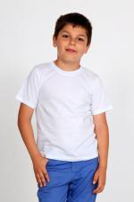 | 3831 | Футболка Д белая Арт. 3831 | https://likadress.ru/catalog/~futbolka_d_belaya_3831 | 5-6 лет | 130.00 руб | 0 | 0.00 руб
 |  |  |  | 7-8 лет | 130.00 руб | 0 | 0.00 руб
 |  |  |  | 9-10 лет | 130.00 руб | 0 | 0.00 руб

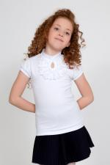 | 3645 | Футболка Fashion 3 Арт. 3645 | https://likadress.ru/catalog/~futbolka_fashion_3_3645 | 13-14-152 | 470.00 руб | 0 | 0.00 руб
 |  |  |  | 40-164 | 470.00 руб | 0 | 0.00 руб
 |  |  |  | 40-158 | 470.00 руб | 0 | 0.00 руб

 | 3077 | Поло Д/Р 3 Арт. 3077 | https://likadress.ru/catalog/~polo_dr_3_3077 | 13-14 лет | 450.00 руб | 0 | 0.00 руб

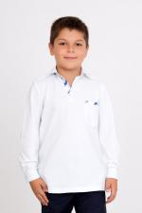 | 2497 | Поло Д/Р Арт. 2497 | https://likadress.ru/catalog/~polo_dr_2497 | 7-8 лет | 390.00 руб | 0 | 0.00 руб

